Sheet1
[제작] 벨르 월렛 다이어리
STI : 02 6673 4900 , Fax : 02 6406 6543
배송주소:
제품명 | [제작] 벨르 월렛 다이어리
이미지 | 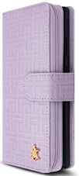 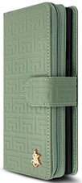 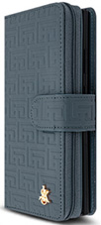 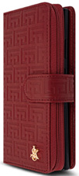 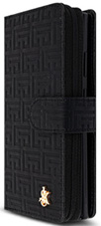
기종/디자인 | 퍼플 | 카키 | 블루 | 와인 | 블랙
갤럭시S8(G950)
갤럭시S8플러스(G955)
갤럭시S9(G960)
갤럭시S9플러스(G965)
갤럭시S10(G973)
갤럭시S10플러스(G975)
갤럭시S10 5G(G977)
갤럭시S20 FE(G781)
갤럭시S20(G981)
갤럭시S20플러스(G986)
갤럭시S20울트라(G988)
갤럭시S21(G991)
갤럭시S21플러스(G996)
갤럭시S21울트라(G998)
갤럭시S22(S901)
갤럭시S22플러스(S906)
갤럭시S22울트라(S908)
갤럭시S23 FE(S711)
갤럭시S23(S911)
갤럭시S23플러스(S916)
갤럭시S23울트라(S918)
갤럭시노트8(N950)
갤럭시노트9(N960)
갤럭시노트10(N971)
갤럭시노트10플러스(N976)
갤럭시노트20(N981)
갤럭시노트20울트라(N986)
갤럭시A8스타(G885)
갤럭시A9프로(G887)
갤럭시A7 2018(A750)
갤럭시A30Duos(A305)
갤럭시A50Duos(A505)
갤럭시A90 5G(A908S)
갤럭시A31(A315)
갤럭시A51(A516)
갤럭시A71(A716)
갤럭시A22(A226)
갤럭시A32 LTE(A325)
갤럭시A32 5G(A326)
갤럭시A42(A426)
갤럭시A52(A526)
갤럭시A82(A826)
갤럭시A23 (A235)
갤럭시A33(A336)
갤럭시A53(A536)
갤럭시A24(A245)
갤럭시A34(A346)
갤럭시A54(A546)
갤럭시M33(M336)
갤럭시M53(M536)
갤럭시점프3(M446)

